개별 육성
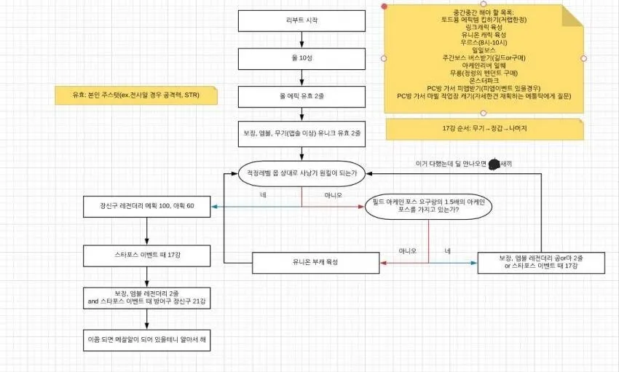
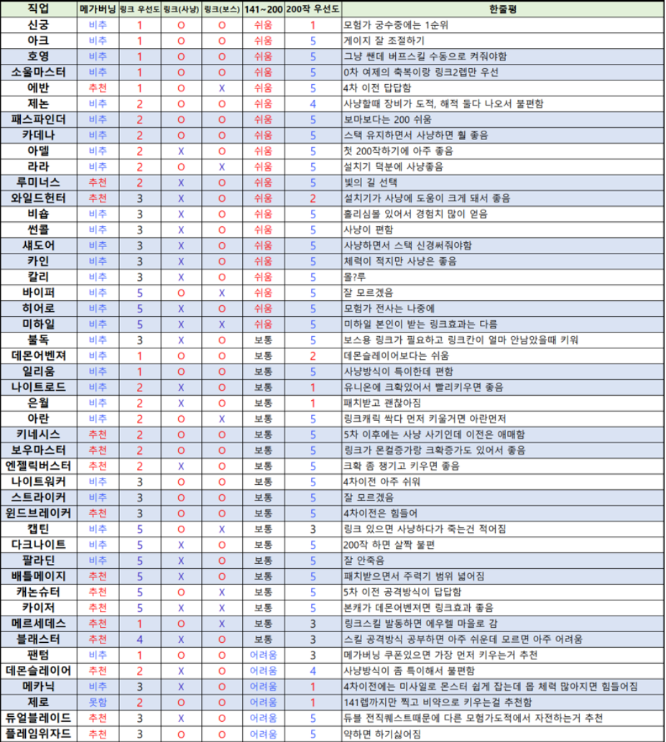

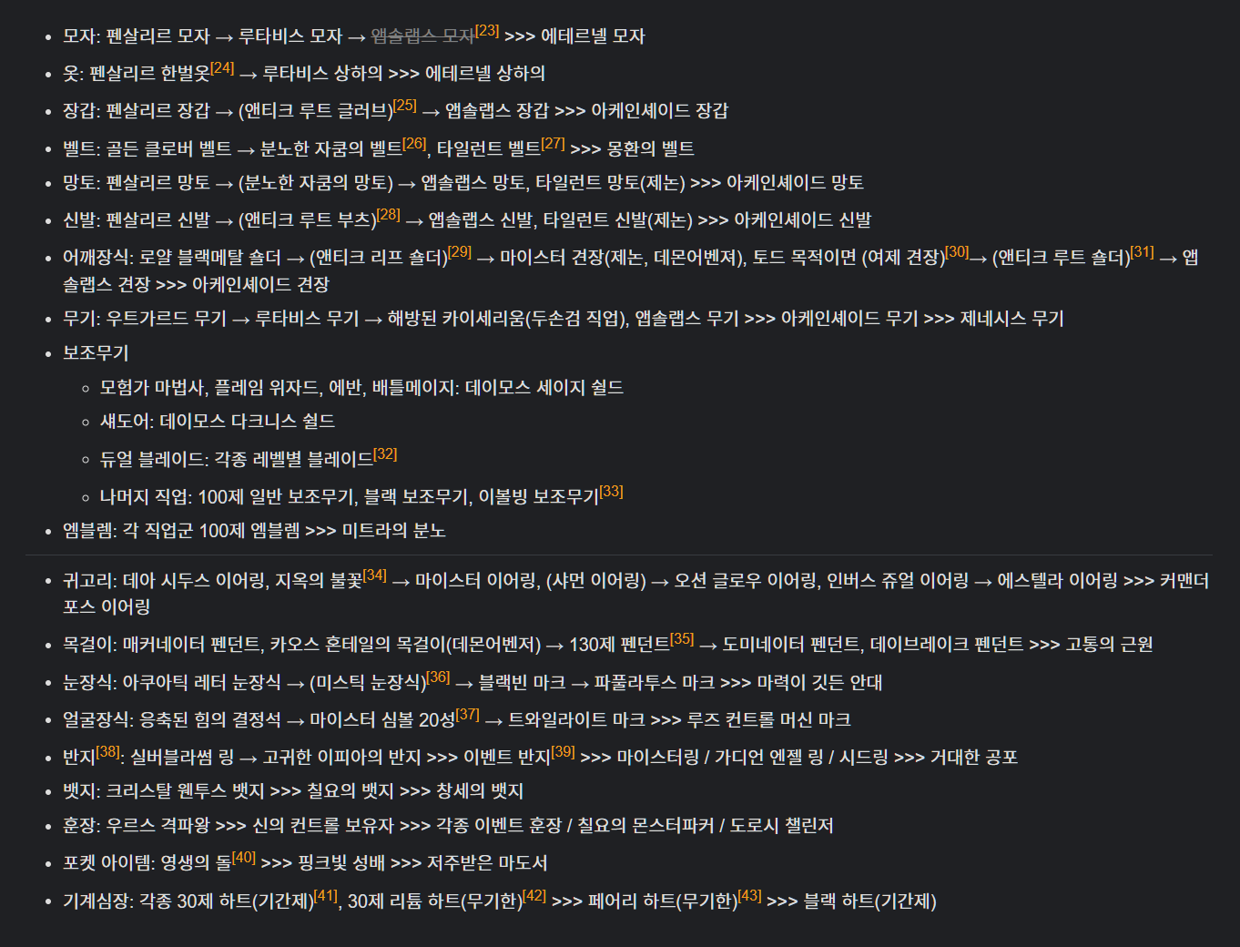
 |  | 130제
 |  | 타나토스

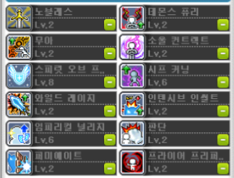

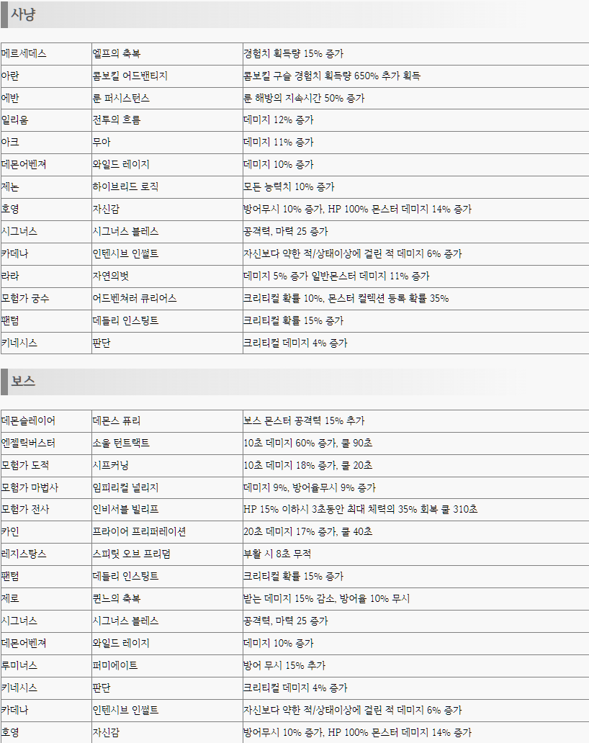
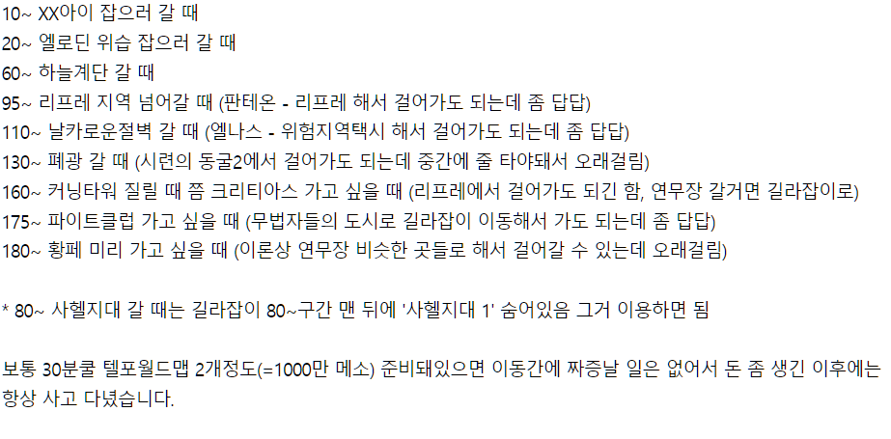

>>>> | 추천 | O
환산계산기 | 데슬 | O
부스탯 입력시 | 모법 | 8
추천 링크 볼 것 | 키네 | 1
 | 카데나
 | 일리움
 | 아델 | 1
 | 아크 | 3
 | 제논 | O
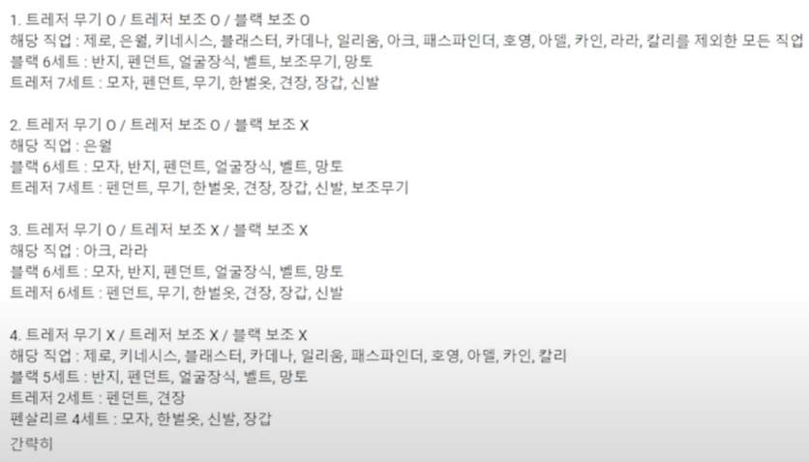
 | 시그 | O
 | 엔버 | 4
 | 데벤 | O
 | 모도 | O

 |  | O

